Problema
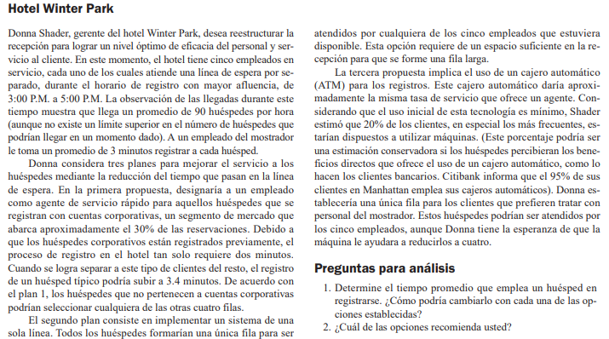

Sistema actual |  |  |  | M/M/5

λ= | 18 | huspedes/hora
μ= | 20 | huspedes/hora
s= | 5 | empleados

$ρ$=
 | 4.5
W= | 0.05 | horas

Plan 1: un agente de servicio rapido |  |  |  | M/M/1 |  |  |  |  | M/M/4

λ= | 27 | huspedes/hora |  |  |  | λ= | 15.75 | huspedes/hora
μ= | 30 | huespedes/hora |  |  |  | μ= | 17.647058824 | huspedes/hora
s= | 1 | empleado |  |  |  | s= | 4 | empleado

$ρ$=
$ρ$=
 | 0.9 |  |  |  |  |  | 3.57
W= | 0.3333 | horas |  |  |  | W= | 0.0569 | horas

 |  |  | Total w = | 0.3902 | horas

 |  |  | M/M/1
Plan 2: una sola linea

λ= | 90 | huspedes/hora
μ= | 20 | huspedes/hora
s= | 5 | empleados

$ρ$=
 | 22.5
W= | 0.1262 | horas

Plan 3: ATM con 5 cajas |  |  |  | M/M/1 |  | M/M/5

λ= | 18 | huspedes/hora |  |  |  | λ= | 72 | huspedes/hora
μ= | 20 | huspedes/hora |  |  |  | μ= | 20 | huspedes/hora
s= | 1 | empleados |  |  |  | s= | 5 | empleados

$ρ$=
$ρ$=
 | 0.9 |  |  |  |  |  | 18
W= | 0.5 | horas |  |  |  | W= | 0.0647 | horas

 |  |  | Total w = | 0.5647

Plan 3.1: ATM con 4 cajas |  |  |  |  |  | M/M/4

λ= | 18 | huspedes/hora |  |  |  | λ= | 72 | huspedes/hora
μ= | 20 | huspedes/hora |  |  |  | μ= | 20 | huspedes/hora
s= | 1 | empleados |  |  |  | s= | 4 | empleados

$ρ$=
$ρ$=
 | 0.9 |  |  |  |  |  | 14.4
W= | 0.5 | horas |  |  |  | W= | 0.1485 | horas

 |  |  | Total w = | 0.6485

R/ | Según lo visto anteriormente, es mejor aplicar el plan 2

